Project Tracking
Check day | Mong muốn | Nội dung
Chủ nhật,7/4/2024 |  | - Đọc sách [2] - Đọc hiểu các trường dữ liệu Mai giao - Tìm hiểu ý nghĩa, đơn vị, cách xác định và tính toán trường dữ liệu
2024-10-04 |  | * dữ liệu trên điện thoại là dữ liệu về vị trí của các vệ tinh và dữ liệu về khoảng cách giữa vệ tinh và điện thoại
2024-11-04 |  | * thầy bảo cứ tìm hiểu lý thuyết cơ bản, thật sâu và dùng để tính ra vị trí được là ok

 |  | Làm quen với hệ thống thông tin vệ tinh - Tạp chí Kinh tế Sài Gòn (thesaigontimes.vn)
17/4 |  | tìm đươc cách tính ps,...
18/4 |  | Xem lại tổng quan quyển sách thầy đưa với các chương sau: 1. Giới thiệu 2. Kiến trúc GNSS 3. Thời gian tham chiếu , khung tọa độ và quỹ đạo 4. Phương pháp đo GNSS và xử lý dữ liệu 5. Mô hình các phép đo 6. Cách giải công thức định hướng Kiến trúc của GNSS gồm 3 phần: 1. Phần không gian( bao gồm các vệ tinh) 2. Phần điều khiển(các trạm mặt đất) 3. Phần người dùng( các thiết bị ,phương tiện sử dụng GNSS) Tín hiệu GNSS của từng hệ thống: GPS, GLONASS, Galileo, Beidou
19/4 | Hiểu được công thức tính peu
22/4 | Đọc code của Hà đức về wls | chưa hiểu hết đang hiểu đến hàm wls
21/5 | Đọc về kalman filter | * Đã xác định được input: x,y,z tọa độ ecef * Chưa biết xác định mối liên hệ giữa các tọa độ này là gì ? * Chưa hiểu rõ các ma trận đó hoạt động ra sao ?
23/5 | Đọc về kalman filter | * Đang đọc lại về ma trận: các khái niệm về chuyển vị, nghịch đảo, vecto riêng * Khái niệm về xác xuất thống kế, phương pháp tính: kỳ vọng , phương sai, phân phối chuẩn
2024-11-06 | Giải thích code Kalman Filter | * giải thích ý nghĩa: v = np.vstack([np.zeros([1, 3]), (v_wls[:-1] + v_wls[1:])/2]) * giải thích ý nghĩa: so sánh kalman filter với gt lệch 19m kalman filter hoạt động như theo lí thuyết chưa nắm được cách điều chỉnh cũng như hiệu chỉnh dữ liệu
2024-12-06 | Tìm hiểu về GPS Servey Kalman Filter
13/6/2024 | Ngồi đọc lại các lý thuyết | * Hiểu ma trận covariance hình thành như nào ? * Nhưng chưa biết rõ các phương trình ngoại suy hiệp phương sai, ma trận Q, R
14/6/2024 | Sửa lại code | * Lỗi Kernel Python do để nhiều đường dẫn quá k chạy ->> mở lại folder với workspace mới đã được. * Lỗi time do k lấy data từ web nasa ->> Fix: thay đổi token đã được. * So sánh với gt lệch 15,16m ->> đã up code lên github * Vẫn chưa đọc clear lý thuyết ->> Cần nắm lí thuyết
15/6/2024 | Ngồi đọc lý thuyết và viết quyển | * Cần xem video Quang gửi -> Xem cũng giống đọc nông k hiểu sâu tại sao lại có vậy? ->Áp dụng được mấy hình vẽ, có trình bày thì nêu ví dụ giống video * Đọc lại lí thuyết: Hiểu rõ về kì vọng, phương sai , độ lệch chuẩn hàm phân bố xác suất (phân bố chuẩn) -> Đã viết quyển
16/6/2024 | Ngồi đọc lý thuyết và viết quyển | * Cần đọc về hiệp phương sai, ma trận hiệp phương sai -> các bài toán thực tế
17/6/2024 | Ngồi đọc lý thuyết và viết quyển | * Đã hiêur được ma trận hiệp phương sai là để thể hiện các phương sai và các hiệp phương sai của các biến ngẫu nhiên * Thực hiện viết code để xem ma trận hiệp phương sai, hệ số tương quan * Ý nghĩa kalman gain ->>> đang xem dở
18/6/2024 | Ngồi đọc lý thuyết và viết quyển | * Ngồi đọc lại về Kalman 1 chiều, hiểu được cách tính hiệp phương sai, kalman gain 1 chiều * Viết code tách hàm KalmanFilter ->>> sử dụng class ->>> predict ->>> estimate ->> * Viết quyển bỏo sung được nhưng thứ đã làm
19/6/2024 | Ngồi đọc lý thuyết và viết quyển | * Cần trình bày slide về thuật toán Kalman Filter * Cần tìm hiểu data truyền vào là mảng như nào ? -> sẽ truyền vào một dataframe , dữ liệu đọc sẽ được đưa vào từng điểm để ước tính lại Xử lí từng điểm ra làm sao ? -> xử lí khi có dữ liệu 2 điểm Ma trận P được tính lại như nào ? -> ma trận P là ma trận hiệp phương sau của dự đoán. * Họp thầy yêu cầu bảo thêm IMU
20/6/2024 | Thực hiện thêm IMU vào kalmanfilter | * Xử lí data -> đưa về theo utcTimeMilis của tệp gnss, lọc data từ tệp imu * gom data trong khoảng tgian của gnss cho tệp imu , các data cảm biến được tính trung bình trong tgian đó. * Tìm thuật toán áp dụng cho kalman filter
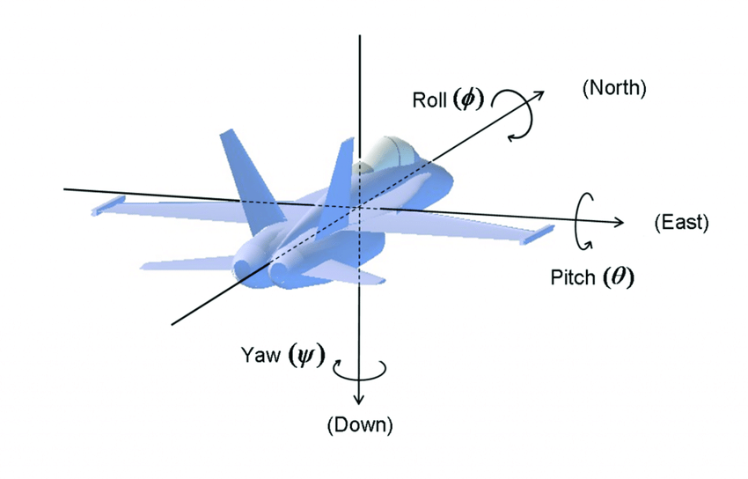
21/6/2024 | Thực hiện thêm IMU vào kalmanfilter | * từ khóa fusion: dung hợp IMU GPS for kalman filter , Inertial: quán tính * Tìm code github: chuyển sang python để chạy: cần phải lấy data gồm imu, gnss(đã sang ecef và velocity) để đưua vào kalman
22/6/2024 | Ngồi đọc lý thuyết và viết quyển
23/6/2024 | Ngồi đọc lý thuyết và viết quyển
24/6/2024 | Thực hiện thêm IMU vào kalmanfilter | * pitch, roll, yaw: nghiêng, cuộn, đứng
25/6/2024 | Thực hiện thêm IMU vào kalmanfilter | * Chuyển đổi các hệ trục body -> ecef hoặc body -> enu hoặc sang ned
14/6/2024
27/6/2024 | Thực hiện realtime hệ thống trên điện thoại | * Xóa hết các cái chuyển UTM,.... * Sử dụng hệ NED, kiếm được vài quyển sách hay * Mai phải viết quyển tiếp thôi
28/6/2024 | Viết tiếp quyển báo cáo | * Để thực hiện IMU không đơn giản cần nhiều kiến thức để có thể đạt được độ chính xác: sau khi tìm tòi thì có các khái niệm về quanternion, roll, pitch, yaw, cần hiệu chỉnh các dữ liệu sensor, chuyển đổi các hệ NED, ECEF, ENU (liên quan đến các ma trận xoay). * Thưc hiện rà soát lại các công thức của đồ án tốt nghiệp. * Mô tả hiểu rõ cách ứng dụng tính trung bình vận tốc và mahalanobis | 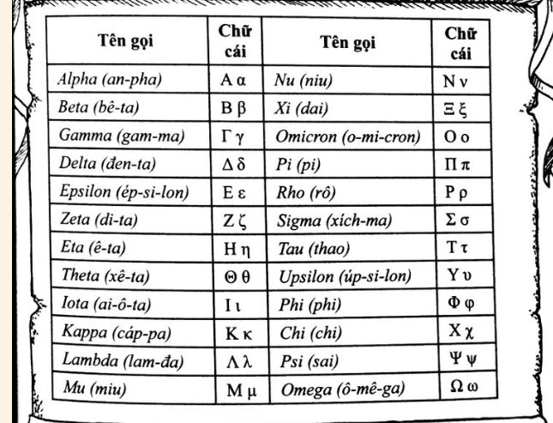
29/6/2024 | Viết tiếp quyển báo cáo

2024-01-07
2024-02-07 | Họp với thầy chỉnh sửa | Cần phải servey: đưaa ra tiêu chí so sánh với những cái trước đặt vấn đề servey triển khai hệ thống thực nghiệm - K cần trình bày kn cơ bản xs - Cần trình bày input, output, đánh giá kalman đúng và tốt: thường là tốt (sai số RMSE độ chính xác, MSA) - Thống kê: Những người cũng đang làm, servey - Triển khai: - Đánh giá: Viết sao để làm lại được code Chú thích đúng, ref đúng Kết quả ít nhất 10 nghìn điểm(Mô tả tập dữ liệu thực nghiệm, như nào là mẫu đúng, thể hiện kết quả bằng phân bổ xác suất, con số thống kê) - mô tả thực nghiệm: in,out
2024-03-07 | Họp với thầy chỉnh sửa | * Check sơ đồ luồng dữ liệu sai, cần vẽ lại hình * Sử dụng hình chữ nhật mô tả xử lí, hình oval tròn để mô tả data * Check sơ đồ thuật toán, cần vẽ lại hình , mô tả kí tự của sơ đồ sai phần vòng lặp.
2024-04-07 | Họp với thầy chỉnh sửa | * Đã chỉnh sửa sơ đồ thuật toán, thêm các phương trình vào sơ đồ thuật toán cho dễ hiểu, * Sơ đồ luồng dữ liệu cần bổ sung kí hiệu
2024-05-07 | Họp với thầy chỉnh sửa | * Đã chỉnh sửa sơ đồ thuật toán, thêm các phương trình vào sơ đồ thuật toán cho dễ hiểu, * Sơ đồ luồng dữ liệu cần bổ sung kí hiệu
2024-06-07 | Họp với thầy chỉnh sửa | * Thầy duyệt đồ án
2024-07-07 |  | * cô duyệt đồ án cho điểm
2024-08-07 | Làm slide | * đã nộp đồ án * Đọc báo cáo đến chương 2 * Tìm hiểu sâu về mahalanobis
2024-09-07 | Làm slide | * làm slide | Đang ở đây
2024-10-07 | Làm slide | * làm slide: lên nội dung trình bày còn thấy phần mở đầu dài , nhiều chữ, phần cơ sử lý thuyết và thiết kế, triển khai nhiều chữ khó hiểu. * Kết quả chưa biết cách mô tả kết quả.
2024-11-07 | Làm slide | * Làm slide chung: cần tập chung giải thích phần của mình * Đánh giá hiểu kết quả | phải xong slide
2024-12-07 | Làm slide
13/7/2024 | Làm slide
14/7/2024 | Làm slide
15/7/2024 | Làm slide
16/7/2024 | Làm slide
17/7/2024 | Làm slide | * Bảo vệ

